List1
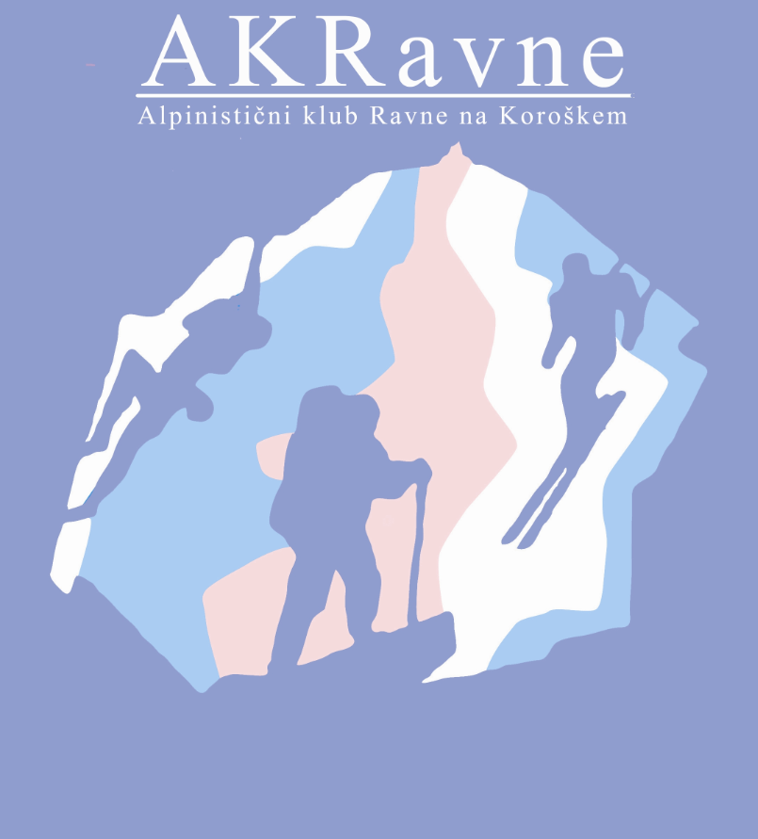
Ver.1, 2.7.19
PREGLED ALPINISTIČNIH VZPONOV V LETU 2019

DATUM:

Ime in priimek:
Naslov:
Naziv in leto pridobitve naziva:
Datum rojstva:

 |  |  |  |  |  |  | V teh stolpcih je spustni seznam
ZAP.ŠT. | DATUM VZPONA | ŠIRŠA LOKACIJA | OŽJA LOKACIJA (GORA, STENA, VRH) | IME SMERI | OCENA | VIŠINA SMERI | NAČIN VZPONA | VRSTA SMERI | MESTO V NAVEZI | TIP VZPONA | SOPLEZALEC | VIŠINA GORE | ČAS VZPONA | OPOMBE
1
2
3
4
5
6
7
8
9
10
11
12
13
14
15
16
17
18
19
20
21
22
23
24
25
26
27
28
29
30

KRAJŠAVE |  |  | NAČIN VZPONA | VRSTA SMERI | MESTO V NAVEZI |  | TIP VZPONA
KSA - Kamniško-Savinjske alpe |  |  | P - prosto | skalna | I - izmenično |  | K - kopni
JUL - Julijske Alpe |  |  | T - tehnično | snežna | 1 - prvi v navezi |  | Z - zimski
KAR - Karavanke |  |  | TS - turni smuk | ledna | 2 - drugi v navezi |  | L - ledni
 |  |  | PR - pristop | kombinirana | N - nenavezan |  | ZR - v zimskih razmerah
 |  |  |  |  |  |  | M - 'miks' - kombinirani

DEFINICIJE PO KOMISIJI ZA ALPINIZEM (PZS)
Alpinistična smer: plezalna smer v snežnih, lednih ali kopnih razmerah, višja od 100 m, pri čemer je mora biti vsaj 60 % najmanj I. težavnostne stopnje po lestvici UIAA.
(Alpinistični) vzpon: preplezana alpinistična smer, lahko tudi v sestopu, če ni uporabljeno spuščanje po vrvi.
Kopni – letni vzpon: vzpon, ki ni ne zimski in ne v zimskih razmerah.
Zimski vzpon: v času od 21. 12. do 20. 3. v stenah, ki niso obrnjene proti JV, J in JZ, in je izstop nad 1500 m nadmorske višine.
Vzpon v zimskih razmerah: v času od 21. 12. do 20. 3. v stenah, ki so obrnjene proti JV, J ali JZ; v času od 1. 12. do 20. 12. in od 21. 3. do 30. 4. v stenah, ki so obrnjene proti Z, SZ, S, SV in V.
Ledni vzpon: Najmanj 100-metrski (višina) vzpon po vodnem ali ledeniškem ledu.
Pristop: od 1. 12. do 30. 4. na vrhove, višje od 2000 m, in celo leto na vrhove, višje od 3500 m.
Turni smuk: spust s smučmi na nogah z vrha ali grebena, ki je razvodnica in je višji od 2000 m.
Varianta smeri: kadar je manj kot 40 % višine originalne smeri.
Alpinistična tura: skupno ime za vzpon, pristop, turni smuk.
Kot turni smuk se šteje tudi alpinistično smučanje. Turni smuki in ledni slapovi se štejejo vse leto. Vse velja za naše podnebne razmere.

